FCM
·一条消息可将最多 4000 字节的载荷传送至客户端应用。但从 Firebase 控制台发送消息时会强制执行 1024 个字符的限制。

·消息类型
 | >应用在后台运行时,如果您希望 FCM SDK 自动处理通知的显示，请使用通知消息。如果您希望使用自己的客户端应用代码处理消息，请使用数据消息

 | ①通知消息
 |  | >此类消息由 FCM SDK 自动处理。
 |  | >应用在后台运行时，通知消息将被传递至通知面板。应用在前台运行时，消息由回调函数处理。
 | ②数据消息
 |  | >由客户端应用处理

·接收同时包含通知载荷和数据载荷的消息时
 | >在后台运行时，应用会在通知面板中接收通知载荷，且仅在用户点按通知时处理数据载荷。
 | >在前台运行时，您的应用将会接收一个提供两种载荷的消息对象。
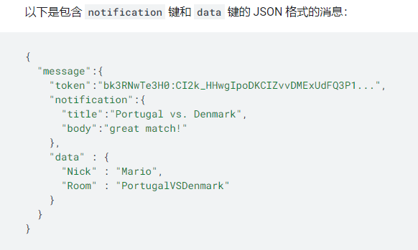

·无论是哪个平台，所有应用实例都可以解读以下通用字段：
 | > message.notification.title
 | > message.notification.body
 | > message.data

·不可折叠消息 |  | 例如，在即时通讯应用中，您会要传递每一条消息，因为它们的内容各不相同。
 | 表示每一条消息都将被传递至设备
 | 对于 Android，在不折叠的情况下，最多可存储 100 条消息。达到此限值后，所有存储的消息都将被舍弃。

·可折叠消息 |  | 例如，为用户更新最新比分的体育应用
 | 在还未被传递至设备的情况下可能会被新消息替代。
 | FCM 服务器可以为每台设备同时存储 4 条不同的可折叠消息
 | 如需在 Android 上将一条消息标记为可折叠，请在消息载荷中加入 collapse_key 参数
 | 默认情况下，没有载荷的主题消息是可折叠消息。通知消息都可折叠，并且会忽略 collapse_key 参数。

·消息的优先级
 | ·普通优先级
 |  | 应用在前台运行时，普通优先级消息会被立即传递。当应用在后台运行时，消息传递可能会延迟。
 |  | 如果是对时间不太敏感的消息（例如新电子邮件通知、使界面保持同步或在后台同步应用数据），建议您选择普通传递优先级。
 | ·高优先级
 |  | 即使设备处于低电耗模式，FCM 也会立即尝试传递高优先级消息。 高优先级消息适用于对时间敏感的用户可见内容。

 | > 在向 Apple 设备发送数据消息时，优先级必须设置为 5（即普通优先级）

·消息的有效期
 | > 如果设备已有一个月未连接到 FCM，FCM 仍然会接受消息，但会立即将其舍弃。如果设备在您向其发送最后一条数据消息后的四个星期内建立连接，您的客户端会收到 onDeletedMessages() 回调。
 | > 当 FCM 尝试向设备传递消息，而应用已被卸载时，FCM 将立刻舍弃该消息并废弃注册令牌。其后尝试向该设备发送消息将导致 NotRegistered 错误。

